簡易様式
【注意事項】
自営業（農業・漁業等）の方、親族が経営する法人以外の事業所
（株式会社、有限会社等以外の事業所）に雇用されている方は、
右欄については、下記Ａ又はＢのいずれかを選択してください。
Ａ：証明欄に民生・児童委員に証明をいただく
Ｂ：証明欄は事業主が記載＋令和６年分の確定申告（第一表・
第二表）等を添付
就労証明書（学童用）
田辺市長 |  |  | 宛 |  |  |  |  |  |  |  |  |  | 【事業所及び民生・児童委員 証明欄】
 |  |  |  |  |  |  |  |  |  |  |  |  | 証明日* |  |  | 令和 |  |  |  | 年 |  |  | 月 |  |  | 日
 |  |  |  |  |  |  |  |  |  |  |  |  | 事業所名
 |  |  |  |  |  |  |  |  |  |  |  |  | 代表者名 民生・児童委員名*
 |  |  |  |  |  |  |  |  |  |  |  |  | 所在地
 |  |  |  |  |  |  |  |  |  |  |  |  | 電話番号* |  |  |  |  |  | ― |  |  |  | ―
 |  |  |  |  |  |  |  |  |  |  |  |  | 担当者名
 |  |  |  |  |  |  |  |  |  |  |  |  | 記載者連絡先 |  |  |  |  |  | ― |  |  |  | ―
下記の内容について、事実であることを証明いたします。 |  |  |  |  |  |  |  |  |  |  |  |  | ※民生・児童委員による証明は*印の３箇所のみで結構です。
※本証明書の内容について、就労先事業者等に無断で作成し又は改変を行ったときには、刑法上の罪に問われる場合があります。

農業・林業
漁業
鉱業・採石業・砂利採取業
建設業
金融業・保険業
製造業
電気・ガス・熱供給・水道業
No. | 項目 | 記載欄
1 | 業種
情報通信業
運輸業・郵便業
卸売業・小売業
不動産業・物品賃貸業
医療・福祉
学術研究・専門・技術サービス業
複合サービス事業
宿泊業・飲食サービス業
生活関連サービス業・娯楽業
教育・学習支援業
公務
その他
 |  |  |  |  |  |  |  |  |  |  |  |  |  |  | （ |  |  |  |  |  |  |  |  |  |  | ）
2 | フリガナ
 | 本人氏名 |  |  |  |  |  |  |  |  |  |  |  |  |  |  |  |  | 生年 月日 |  |  |  | 年 |  | 月 |  | 日
3 | 本人住所
無期
有期
4 | 雇用(予定)期間等 |  |  |  |  | 期間 （無期の場合は雇用開始日のみ） |  |  |  |  |  |  | 年 |  | 月 |  | 日 | ～ |  |  | 年 |  | 月 |  | 日
無
5 | 就労先事業所名 |  |  |  |  |  |  |  |  |  |  |  |  |  |  |  |  |  |  | 継続雇用の可能性
有
正社員
パート・アルバイト
派遣社員
契約社員
会計年度任用職員
非常勤・臨時職員
6 | 就労先住所等 （所在地） |  |  |  |  |  |  |  |  |  |  |  |  |  |  |  |  |  |  | ※雇用（予定）期間が「有期」の場合 令和８年４月以降の継続雇用の可能性がある場合は上記「有」欄の□に、ない場合は「無」にチェックを付して下さい。
7 | 就労先電話番号 |  |  |  | ― |  |  |  | ―
8 | 雇用の形態
自営業主
自営業専従者
家族従業者
内職
業務委託
その他
 |  |  |  |  |  |  |  |  |  |  |  |  |  |  |  |  |  |  | （ |  |  |  |  |  |  | ）
月
火
水
木
金
土
日
変則
9 | 就労の曜日及び時間 （休憩時間を含む） ※変則就労の場合、 主な就労時間帯・ シフト時間帯 ※内職の場合も記載必要
 |  | 平日 |  |  |  |  | 時 |  | 分 | ～ |  |  |  |  | 時 |  |  | 分
 |  |  |  |  |  |  | 時 |  | 分 |  |  |  |  |  | 時 |  |  | 分
 |  | 土曜 |  |  |  |  | 時 |  | 分 | ～ |  |  |  |  | 時 |  |  | 分
 |  |  |  |  |  |  | 時 |  | 分 |  |  |  |  |  | 時 |  |  | 分
10 | 就労実績 ※平均日数には有給休暇を含む | 最近３か月の平均又は、見込就労日数 ※ただし、特別な事情（月の途中から就労開始等）がある場合は、通常月の就労日数で計算し記載することも可 |  |  |  |  |  |  |  |  | 日／月 |  |  | 一日当たりの休憩を除く 実労働時間 |  |  |  |  |  |  |  | 時間 |  |  |  | 分

取得予定
取得中
11 | （内職の場合） 発注数等 | 最近３か月の平均又は見込み発注数 |  |  |  |  |  |  |  | 最近３か月の平均出来高・平均売上高又は、見込み出来高・見込売上高
 |  | 月平均（見込） |  |  |  |  |  | 個 |  | 月平均（見込） |  |  |  |  |  |  |  |  |  |  |  |  |  |  | 円
12 | 産前･産後休業の取得 ※取得予定を含む
 |  | 期間 |  |  |  |  | 年 |  | 月 |  |  | 日 | ～ |  |  |  |  |  | 年 |  |  | 月 |  |  | 日
取得予定
取得中
取得済み
13 | 育児休業の取得 ※取得予定を含む |  |  |  |  |  |  |  | 期間 |  |  |  | 年 |  | 月 |  | 日 | ～ |  |  | 年 |  | 月 |  | 日
復職予定
復職済み
14 | 復職（予定）年月日 |  |  |  |  |  |  |  |  |  |  |  | 年 |  | 月 |  | 日
取得予定
取得中
15 | 育児のための短時間 勤務制度利用有無 ※取得予定を含む |  |  |  |  |  |  |  | 期間 |  |  |  | 年 |  | 月 |  | 日 | ～ |  |  | 年 |  | 月 |  | 日
 |  | 主な就労時間帯 ・シフト時間帯 |  |  |  |  | 時 |  | 分 | ～ |  |  | 時 |  |  | 分
16 | 備考欄
 |  |  |  |  |  |  |  |  |  |  |  |  |  |  |  |  |  |  |  |  | （※事業者証明欄はここまで）

子
その他
在所中
新規申込
保護者記載欄
児童名 |  |  | 生年月日 |  |  |  | 年 |  | 月 |  |  | 日 | 本人との続柄 |  |  |  |  |  |  |  | ( |  |  |  |  | )
学童保育所の利用状況等 |  |  |  | （ |  |  |  |  |  |  |  | ） |  |  | ( |  |  |  |  |  |  |  |  |  |  | )
子
その他
児童名 |  |  | 生年月日 |  |  |  | 年 |  | 月 |  |  | 日 | 本人との続柄 |  |  |  |  |  |  |  | ( |  |  |  |  | )
在所中
新規申込
学童保育所の利用状況等 |  |  |  | （ |  |  |  |  |  |  |  | ） |  |  | ( |  |  |  |  |  |  |  |  |  |  | )
子
その他
児童名 |  |  | 生年月日 |  |  |  | 年 |  | 月 |  |  | 日 | 本人との続柄 |  |  |  |  |  |  |  | ( |  |  |  |  | )
在所中
新規申込
学童保育所の利用状況等 |  |  |  | （ |  |  |  |  |  |  |  | ） |  |  | ( |  |  |  |  |  |  |  |  |  |  | )
※記入にあたっては裏面の記載要領をご確認ください。

記載要領
記入例

・就労証明書は、共働き家庭については、父親、母親ともに必要です。
・下記囲みの①の就労形態の方は事業所の証明が必要です。②の方は民生・児童委員の
証明をいただくか、事業主に証明欄を記載いただくとともに、令和６年分の確定申告
（第一表・第二表）等の控え（写し可）を添付してください。
・事業所、民生・児童委員の方ともに、押印は不要です。
（訂正は二重線を引き、書き直してください。修正液等は使用しないでください。）
①、雇用されている方（正社員・パート・非常勤等）、内職、セールス等の方、親族が経営する株式会社 ・有限会社等の法人に雇用されている方 ◎事業所で証明していただく必要があります ②、①の就労形態に該当しない職業の方、自営業（農業、漁業等）の方、親族が経営する法人以外の事業 所に雇用されている方 ： 下記Ⓐ、Ⓑのいずれかが必要です Ⓐ民生・児童委員に証明をいただく Ⓑ証明欄を事業主に記載していただき、令和６年分確定申告（第一表・第二表）等の控えを添付する

雇用期間が無期の方は、雇用開始日のみ記入してください。
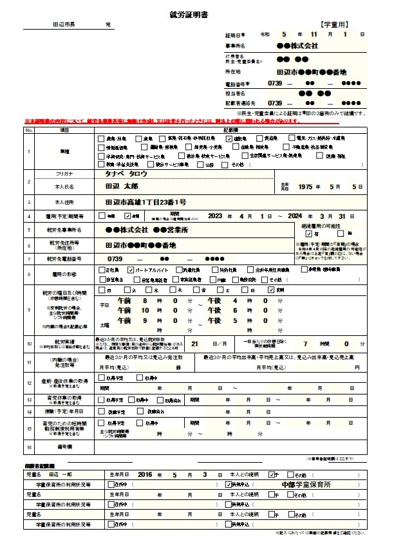
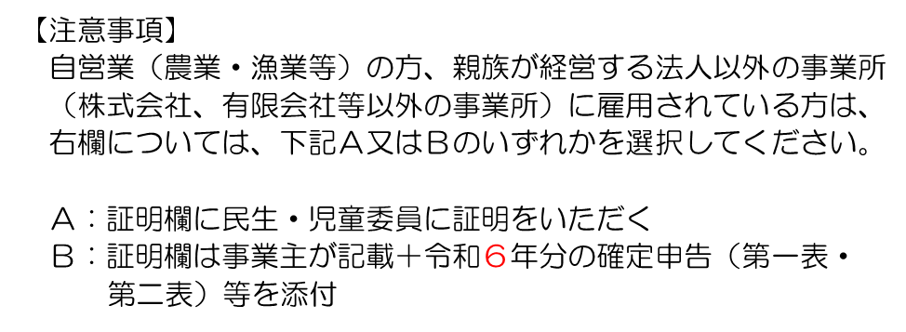
通常就労する曜日を選択し、休憩時間を含めた１日の就労時間を記入してください。
変則就労の場合は変則を選択し、主な就労時間帯・シフト時間帯を記入してください。

最近３か月の平均又は、見込就労日数を記入してください。
※月の途中から就労開始等の特別な事情がある場合は、通常月の就労日数で計算し記入することも可能です。

民生・児童委員の方に証明をいただく方は、枠内の必要事項をご記入の上、お住いの地域の民生・児童委員の方に証明をいただいてください。 証明をいただきに行く際は、事前に連絡していただくとともに、記入漏れがないか今一度ご確認ください。

問い合わせ先 田辺市子育て推進課 TEL:０７３９－２６－４９０４

